Hoja1
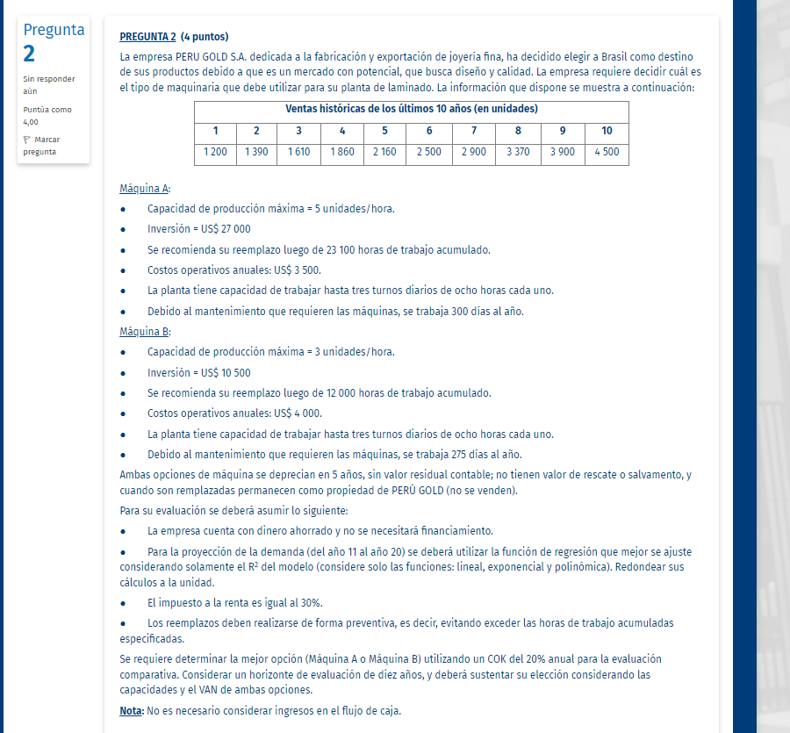
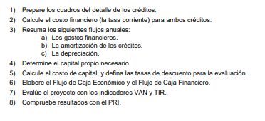
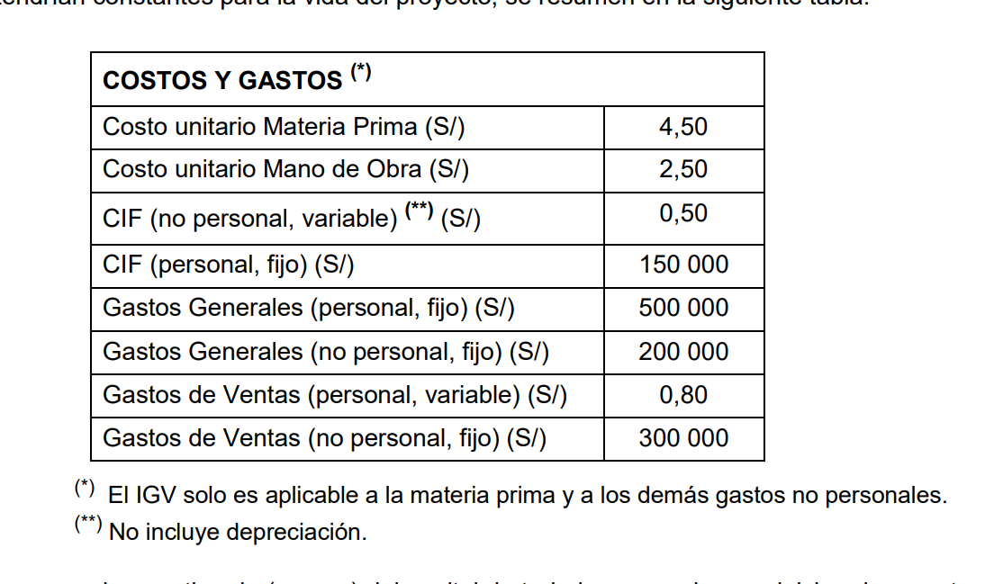
 | DETERMINACIÓN DE LA CANTIDAD DE MAQUINAS PARA UNA PRODUCCION DETERMINADA

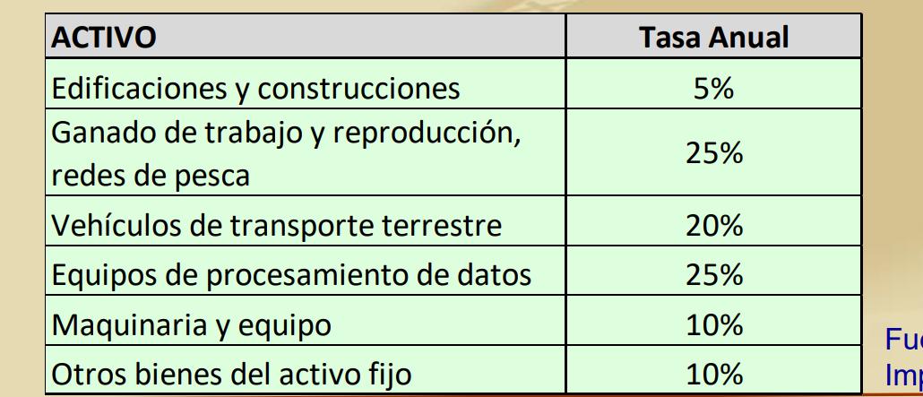
 | REQUERIMIENTO DE PRODUCCION |  |  | 600,000 | anual |  | ( 20 días por mes)
 |  |  |  | 50,000 | mensual
 |  |  |  | 2,500 | unidades de producto x turno de 8 horas

 | turno |  |  | 24 | horas
 |  |  |  | 20 | días al mes
 | Minutos por turno de 8 horas: |  |  | 1440 | minutos
 | - Tiempo de ocio | 10% | equivale a 54 min de 60 min
 |  |  |  | 1440
 | Eficiencia esperada | 80% |  | 1152 | minutos efectivos en cada turno de 8 horas

 | Para cada unidad de producto rerminado se requieren 9 partes o componentes
 | MÁQUINAS | A | B
 | Inversión (S/) | S/ 27,000.00 | S/ 105,000.00
 | Etiquetas/hora (estándar) | 350 | 500
 | Costo unitario de insumos (S/) | 1.50 € | 0.05 €

 | REEMPLAZO | 231,000.00 | HORAS
 |  | 8.00 | HORAS
 |  | 3.00 | Turnos
 |  | 24.00 | HORAS/DIA
 | DÍAS | 9,625

 |  |  |  |  | DEPRECIACIÓN DE ACTIVOS |  |  |  | % DE VALOR DE MERCADO EN 5 AÑOS
INVERSIONES |  | % | IGV | TOTAL CON IGV | V. ÚTIL(AÑOS) | TIPO DEPREC. | V. RESIDUAL | DEPREC. ANUAL |  | VM | VM-VL
Maquinaria A | 27,000.00 |  | 4,860.00 |  | 5 |  |  | 2700 |  | - | -13,500.00
Maquinaria B | 10,500.00 |  | 1,890.00 |  | 5 |  |  | 1050
 | 27,000.00 |  | 4860 | 31,860.00 |  |  |  | 2700 |  |  | -13,500.00

 |  |  | Precio unitario | 10
VENTAS, COSTOS Y GASTOS |  | 1 | 2 | 3 | 4 | 5 | 6 | 7 | 8 | 9 | 10
Ventas(unidades) |  | 1,200 | 1,390 | 1,610 | 1,860 | 2,160 | 2,500 | 2,900 | 3,370 | 3,900 | 4,500
horas de producción unitarias (unidades/horas) |  | 10.00 | 10.00 | 10.00 | 10.00 | 10.00 | 10.00 | 10.00 | 10.00 | 10.00 | 10.00

Costo Unitario (MP) (S/) |  |  |  |  |  |  | 4.50 |  | 4.50 | 4.50 | 4.50
Costo Unitario (MO) (S/) |  | 2.50 | 2.50 | 2.50 | 2.50 | 2.50 | 2.50 | 2.50 | 2.50 | 2.50 | 2.50
CIF (no pers., variable) (S/) |  | 0.50 | 0.50 | 0.50 | 0.50 | 0.50 | 0.50 | 0.50 | 0.50 | 0.50 | 0.50

